Sheet1
钢质订单
饰面材料： | 钢质(哑光红）
生产批号 | 品名 | 位置 | 宽度mm | 高度mm | 樘数 | 片数 | 面积 | 开向 | 安装方式 | 槛 | 耐火等级 | 锁孔 | 备注
 | 钢质套做 | 三层 | 2370 | 1980 | 1 | 4 | 4.69 | 四开 | 外装三边 | 有 | 甲级 | 管井锁
 | 钢质套做 | 三层 | 1170 | 1970 | 3 | 6 | 6.91 | 双开 | 外装三边 | 有 | 甲级 | 管井锁
 | 钢质套做 | 三层 | 760 | 1970 | 2 | 2 | 2.99 | 单开/左 | 外装三边 | 有 | 甲级 | 管井锁
 | 钢质套做 | 三层 | 1290 | 2070 | 1 | 2 | 2.67 | 子母/右 | 外装三边 | 无 | 乙级 | 过道锁
 | 小计 |  |  |  | 7 |  | 17.27
 | 闭门器 |  |  |  |  |  | 2.00
 | 顺位器 |  |  |  |  |  | 1.00
合计
实尺生产，含五金（合页、锁、）闭门器、顺位器、税票。 不含： 运输、安装 全款付清发货
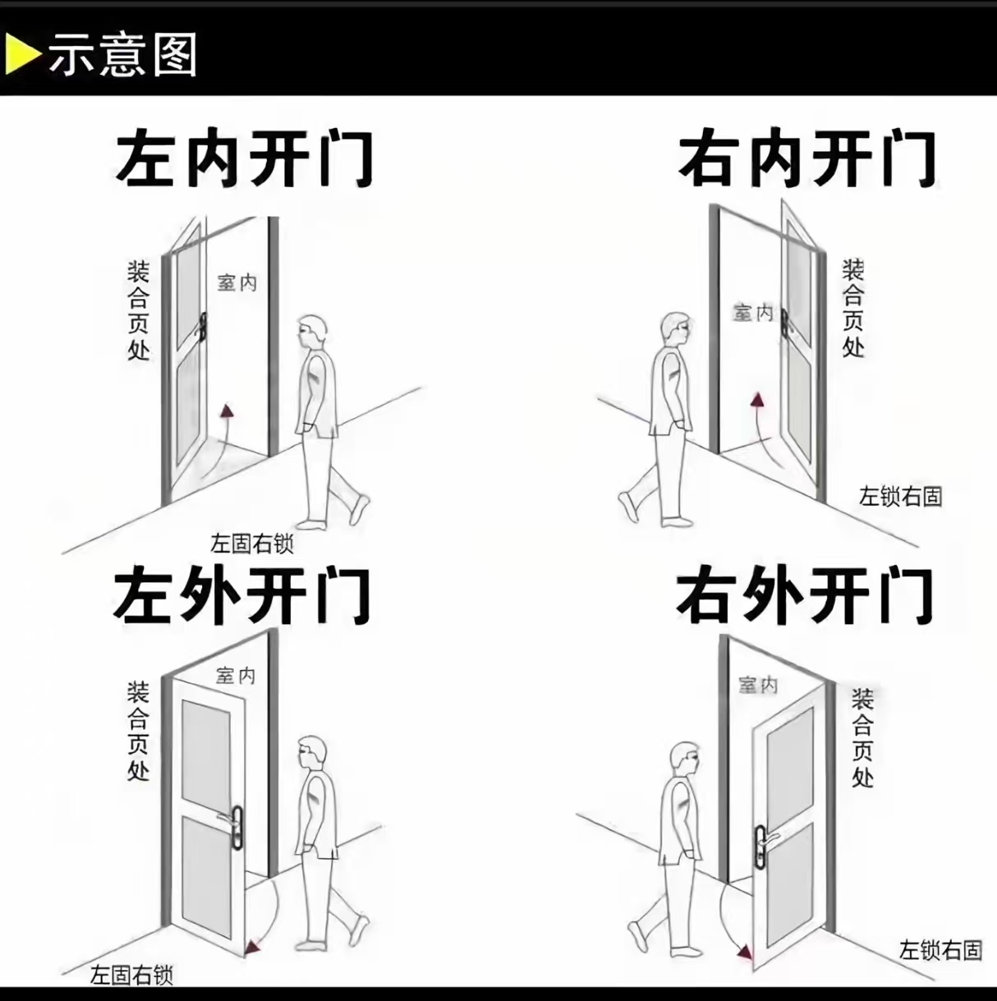
备注：1.方向确定：站在门外合页在左为左开，合页在右为右开。（如右图）所有开向都是人站在外面来看，字母门以主扇为准。
2：请认真核对此单 我厂将按此单生产 生产周期以定金到账起15天顺延

